★記入例
 |  |  |  |  |  |  |  |  |  |  | 記入日 | 2021-12-01

福岡商工会議所 観光事業者支援事業 商談シート

■ 基本情報（企業紹介・担当者連絡先）

企業・団体名 |  | 博多伝統芸能振興会（事務局：福岡商工会議所 地域振興部） |  |  |  |  |  |  | 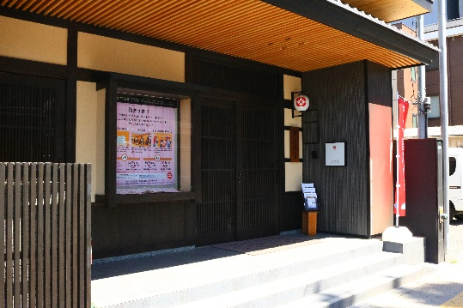 ロ ゴ/写 真

業種・業態 |  | 任意団体・伝統芸能

代表者名 |  | 会長 谷川 浩道

会社所在地 | 〒 | 812-8505 |  | 福岡県福岡市博多区博多駅前2-9-28

ホームページ |  | https://hakata-geinou.jp/

担当者 |  | 地域振興部 辻 |  |  |  | Ｅ-Ｍａｉｌ |  |  | fkkankou@fukunet.or.jp

ＴＥＬ |  | 092-441-1118 |  |  |  | ＦＡＸ |  |  | 092-441-1149

■ PRするコンテンツの特性と取引条件

コンテンツ名 |  | 博多伝統芸能館 リクエスト型公演

実施期間・実施回数 |  | 通年（9:00～18:00の間で承ります） |  |  |  | 予約可能期間 |  |  | 実施希望日の１か月前まで

住所 | 〒 | 812-0039 |  | 福岡県福岡市博多区冷泉町2-20

アクセス |  | 【地下鉄】「祇園」「中洲川端」駅から徒歩5分、【バス】「川端町・博多座前」から徒歩５分、「キャナルシティ博多前から徒歩２分
コンテンツ概要 |  | 「博多伝統芸能館」は、博多の伝統文化に“触れる”“体験できる”新たな観光スポットです。約１時間という公演時間で、博多芸妓による演舞やお座敷遊び、ＱＡタイムなどを楽しむことができます。お客様のご希望を聞きながら、開催日時・出演者数・プログラム内容を決めていく、リクエスト型の公演です。公演時間は６０分程度で実施（9:00～18:00の間で承ります）。 また、会場を、市内のホテルや料亭等に変えて実施する“派遣型公演”も承っています。

（特徴、PR・こだわりポイント）

販売・卸価格 |  | 販売価格 | １１０，０００円～ |  |  |  |  | 卸価格 | ※要相談

 |  |  | 税 金 |  | サービス料 |  |  |  | 税 金 |  |  | サービス料

 |  | 価格に含まれるもの | 公演参加費
ターゲット |  | 売り先 |  |  |  |  |  |  |  |  | （ ）

 |  | お客様 |  |  |  |  | シーン

 |  | 対応可能人数 （収容人数） | 最大25名 |  | 駐車場 |  |  |  |  | 貸切対応

インバウンド対策

実施している感染症対策 |  | 施設・スタッフの対策

 |  | お客様への対策

 |  | その他 | オンライン事前決済可
ニューノーマル時代の 観光への工夫や強み |  | ・感染対策の観点から少人数制のプライベートツアーとしてご利用いただけます。参加者の希望に応じて内容をカスタマイズできるので、幅広い旅行客ニーズに応える高付加価値な体験を実施しています。 ・事前公募型公演も、月４回程度行っているので、個人旅行の方は予定が合えばこちらの公演にご参加いただけます。 ・足の不自由な方でもご参加いただけるよう全席イス席で統一。 ・多言語対応（申込～参加費決済システム完備）のHP等により外国人向けの情報発信を行っています。必要によって通訳の手配可能。※別途費用がかかります。

■ PRするコンテンツの写真

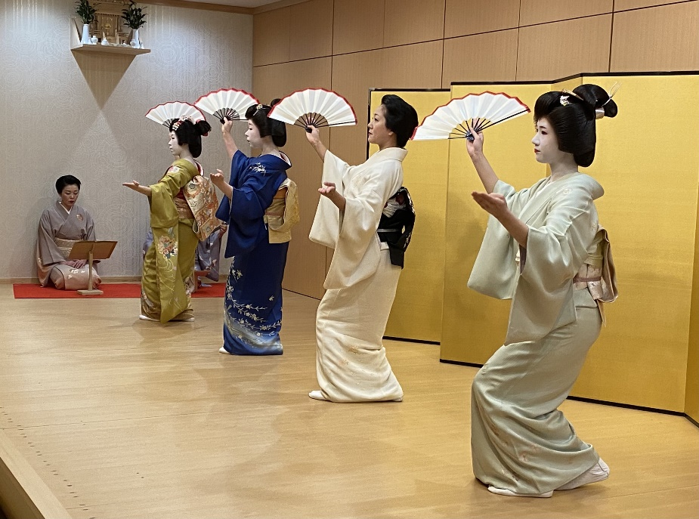 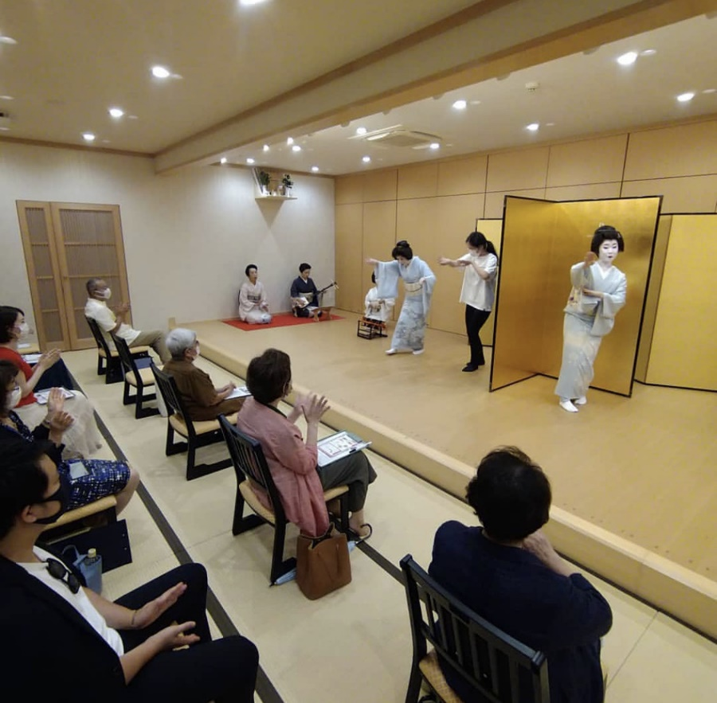 写 真 ① |  |  |  |  |  | 写 真 ②

※今後、事務局がシート普及拡大のためにセミナー等で掲載内容の紹介を行うことについて 右欄に○をして下さい（無記入の場合は紹介しません）。 |  |  |  |  |  |  |  |  |  |  |  |  | 承諾 ・ 拒否

